상품제안서
엑스트라 PD 겸용 USB 고속 듀얼 충전기 | 상품코드: S41173

 |  |  |  |  |  |  | 02-713-8555 | www.synergygift.co.kr
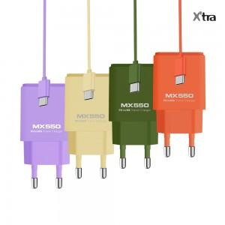 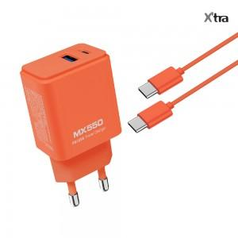 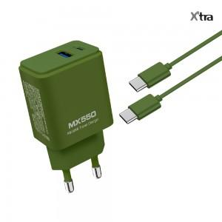

【상세/제작정보】 | - 투박하고 못생긴 검정 흰색 충전기는 이제 지겨워!!! 비비드한 컬러의 드러내고 싶은 충전기 MX550<br>- 꼭 필요한 PD 고속 충전 타입 과 USB 타입이 동시에 충전 가능한 타입의 충전기<br>- 안전은 기본 : 과전압,과전류, 과열 방지 회로 장착<br>- 동봉된 케이블도 충전기와 같은 색상으로 동봉

【인쇄/포장옵션】 | 실크, 레이저, 풀칼라 / 포장지포장

【공급단가】 | 수량 | 50~ | 100~ | 500~ | 1,000~ | 3,000~
*VAT별도 | 스위트라벤더 | 5,380원 | 4,930원 | 4,250원 | 4,180원 | 4,100원
 | 바닐라베이지 | 5,380원 | 4,930원 | 4,250원 | 4,180원 | 4,100원
 | 비비드코랄 | 5,380원 | 4,930원 | 4,250원 | 4,180원 | 4,100원
 | 케일그린 | 5,380원 | 4,930원 | 4,250원 | 4,180원 | 4,100원

【상품 URL】 | https://www.synergygift.co.kr:443/src/goods_detail.php?gdno=41173

